Лист1
Корелляционное поле
Исходные данные
C, кг/т | 1 | 0.8 | 0.6 | 0.4 | 0.2 | 0.1
Т,ч | 3.1 | 3.3 | 3.3 | 4.6 | 4.8 | 5.1

xi | yi | xiyi | xi^2 | yi^2 | xi^3 | xi^4 | xi^2 * yi
1 | 3.1 | 3.1 | 1 | 9.61 | 1 | 1 | 3.1
0.8 | 3.3 | 2.64 | 0.64 | 10.89 | 0.512 | 0.4096 | 2.112
0.6 | 3.3 | 1.98 | 0.36 | 10.89 | 0.216 | 0.1296 | 1.188
0.4 | 4.6 | 1.84 | 0.16 | 21.16 | 0.064 | 0.0256 | 0.736
0.2 | 4.8 | 0.96 | 0.04 | 23.04 | 0.008 | 0.0016 | 0.192
0.1 | 5.1 | 0.51 | 0.01 | 26.01 | 0.001 | 0.0001 | 0.051
3.1 | 24.2 | 11.03 | 2.21 | 101.6 | 1.801 | 1.5665 | 7.379
n= | 6
r= | -0.94528425879 | tрасч= | 5.7948839347 | tтабл= | 2.7764451052

Система нормальных уравнений:
6 | 3.1 |  | 24.2
3.1 | 2.21 |  | 11.03
Линейное уравнение регрессии: y = 5,28 - 2,42x
0.60547945205 | -0.84931506849 | b0= | 5.2846575342
-0.84931506849 | 1.6438356164 | b1= | -2.4219178082

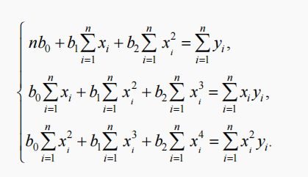
xi | 1/yi
1 | 0.32258064516
0.8 | 0.30303030303
0.6 | 0.30303030303
0.4 | 0.21739130435
0.2 | 0.20833333333
0.1 | 0.19607843137

Квадратичное уравнение регрессии: y = 5,59 - 4,17x+1,62x^2
Система нормальных уравнений для квадратичного уравнения регрессии
6 | 3.1 | 2.21 |  | 24.2
3.1 | 2.21 | 1.801 |  | 11.03
2.21 | 1.801 | 1.5665 |  | 7.379

1.5646603611 | -6.2764402408 | 5.0085984523 | b0= | 5.5940928633
-6.2764402408 | 32.350960161 | -28.339065635 | b1= | -4.1727285755
5.0085984523 | -28.339065635 | 26.153625681 | b2= | 1.6157924907

